List1
 |  | Název školy: ZŠ Klášterec nad Ohří, Krátká 676

 |  | Autor: Mgr. Soňa Strnadová

 |  | Název materiálu: VY_32_INOVACE_4_34_Německý jazyk_přivlastňovací zájmena_2.část

 |  | Číslo projektu: CZ.1.07/1.4.00/21.1115

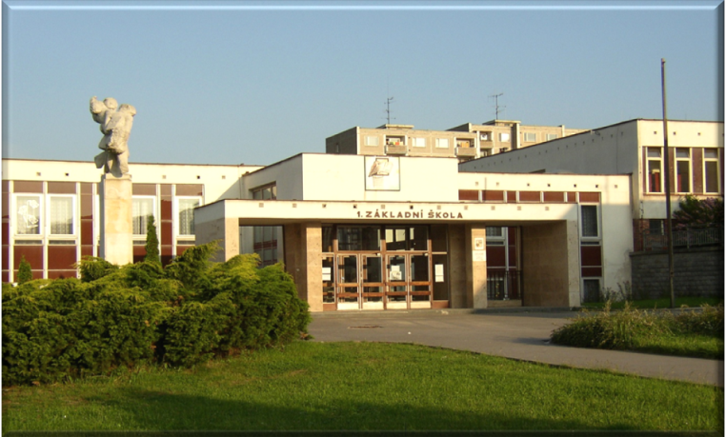

Anotace:
Prezentace je určena pro k opakování německé gramatiky, osobních zájmen - II. stupeň, PC nutný.
S přivlastňovacími zájmeny žák zároveň opakuje předložky se 3. pádem, 4. pádem a 3. - 4. pádem, skloňování podstatných jmen.
Metodika:
Učební pomůcka je zpracována tak, aby mohla být použita k:
samostatné práci - do dolní části čtverce napíše žák na PC překlad, pokud je řešení správné, políčko změní barvu,
domácí přípravě,
procvičování učiva formou hry - pexeso.

Citace: http://office.microsoft.com

Pozn.: Obrázky kočky mohou sloužit kajo zadní strana pexesa. DUM zveřejněn na: http://dumy.cz/materialy/prehled

Učební materiál navazuje na DUM VY_32_INOVACE_3_34_Německý jazyk_přivlastňovací zájmena_1.část
DUM ověřen dne 23. března 2012
DUM zveřejněn na: http://dumy.cz/materialy/prehled

s mým psem | s tvou sestrou | bez jejího otce | k jeho bratrovi | k našim kočkám | bez vašich dětí

pod mým sešitem | u jejího pera | vedle tvého pravítka | u naší tabule | k jeho psovi | od jeho matky

s vaší babičkou | od jejího dědečka | s tvou tetou | bez jeho sestry | u mé knihy | pod mým stolem

v mé tašce | pod tvou židlí | v naší třídě | u jejich třídy | s jejich psem | pro jejich dítě

u tvého sešitu | za tvým stolem | u mé pohovky | před jeho křeslem | pro jejího bratra | bez jeho tety

o naší učitelce (3.p) | od naší babičky | s tvým přítelem | u mého přítele | k mému strýci | kromě naší babičky

mit meinem Hund | mit deiner Schwester | ohne ihren Vater (č.j.) | zu seinem Bruder | zu unseren Katzen | ohne eure Kinder

unter meinem Heft | bei ihrem Füller | neben deinem Lineal | bei unserer Tafel | zu seinem Hund | von seiner Mutter

mit eurer Oma | für ihren Opa (č.j.) | mit deiner Tante | ohne seiner Schwester | bei meinem Buch | unter meinem Tisch

in meiner Tasche | unter deinem Stuhl | in unserer Klasse | bei ihrer Klasse | mit ihrem Hund (č.m.) | für ihr Kind (č.mn.)

bei deinem Heft | hinter deinem Tisch | bei meinem Sofa | vor seinem Sessel | für ihren Bruder (č.j.) | ohne seiner Tante

von unserer lehrerin | von unserer Oma | mit deinem Freund | bei meinem Freund | zu meinem Onkel | außer meiner Oma

